Sheet2
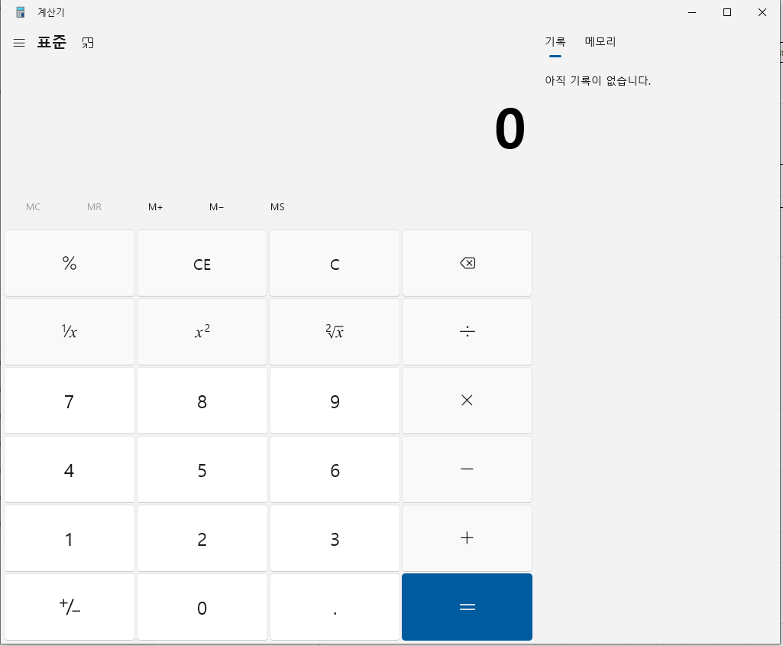
1
UI 설계 계획
 | 번호 | 설명
 | 1 | 윈도우 홈바
 | 2 | 계산기 종류 변경 판넬
2
7
 | 3 | 계산식 출력 판넬
3
 | 4 | 현재 입력값 출력 판넬
 | 5 | 메모리 기능 관련 탭시트
4
 | 6 | 연산 및 숫자 이벤트
 | 7 | 히스토리 및 메모리 출력

5

6

